ogólny_schemat_dok
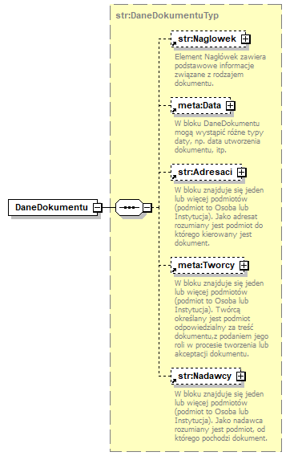
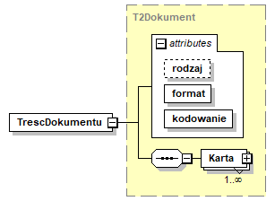
Ogólny schemat budowy dokumentu: |  |  |  |  | 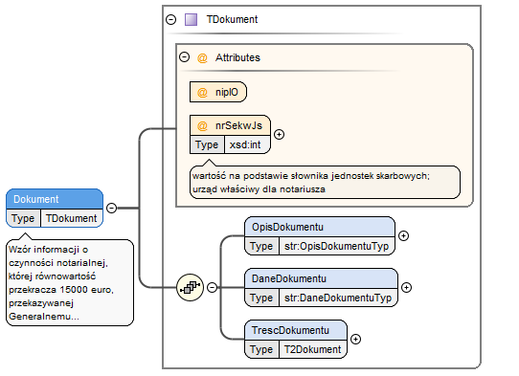
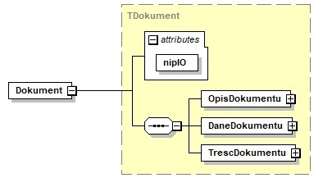

 |  |  |  | wyjątek stanowi transakcja notarialna przekazywana do KAS za pośrednictwem GIIF, która w atrybutach zawiera także informację o urzędzie właściwym notariusza:

lp. (nr pola) | nazwa elementu schematu xml | nazwa pola lub atrybutu w schemacie xml | nazwa pola | opis pola | format | walidacja w schemie | walidacja przy przekazaniu | obowiązkowość | uwagi
0.0 | Dokument-atrybut | nipIO | dok_nrnipio | NIP raportującej instytucji obowiązanej | 10N | T (10 cyfr) | T (10 cyfr, sprawdzana suma kontrolna i zgodność z danymi IO z formularza identyfikującego) | tak
0.0a | Dokument-atrybut | nrSekwJs | dok_nrsekwjs | numer jednostki skarbowej właściwy dla notariusza | 4N | T (4 cyfry) | T (4 cyfry, sprawdzana poprawność kodu według słownika) | tak - dla transakcji notarialnych KAS-GIIF | Atrybut dozwolony jedynie dla transakcji notarialnych KAS-GIIF
0.1 | TrescDokumentu-atrybut | rodzaj | dok_rodzaj | rodzaj - stała wartość "inny", wynikająca z ogólnych zasad budowy dokumentu | ciąg znaków "inny" | T (stała wartość) | T (stała wartość) | nie
0.2 | TrescDokumentu-atrybut | format | dok_format | format - stała wartość "text/xml", wynikająca z ogólnych zasad budowy dokumentu | ciąg znaków "text/xml" | T (stała wartość) | T (stała wartość) | tak
0.3 | TrescDokumentu-atrybut | kodowanie | dok_kodowanie | kodowanie - stała wartość "XML", wynikająca z ogólnych zasad budowy dokumentu | ciąg znaków "XML" | T (stała wartość) | T (stała wartość) | tak

 |  |  |  | pola w elemencie DaneDokumentu wynikają z ogólnych |  | atrybut rodzaj - stała wartość = "inny"
 | pola w elemencie OpisDokumentu wynikają z ogólnych |  |  | zasad budowy dokumentu i nie są obowiązkowe; |  | atrybut format - stała wartość = "text/xml"
 | zasad budowy dokumentu i nie są obowiązkowe; |  |  | w przypadku wypełniena pól Data zaleca się |  | atrybut kodowanie - stała wartość = "XML"
 | w przypadku wypełniena pól Data zaleca się |  |  | wypełnienie datą utworzenia dokumentu;
 | wypełnienie datą utworzenia dokumentu; |  |  | w przypadku wypełniena pól Adresaci zaleca się |  | element Karta opisany w kolejnych
 |  |  |  | wypełnienie nazwą: "GIIF"; |  | arkuszach dla dokumentów opisujących
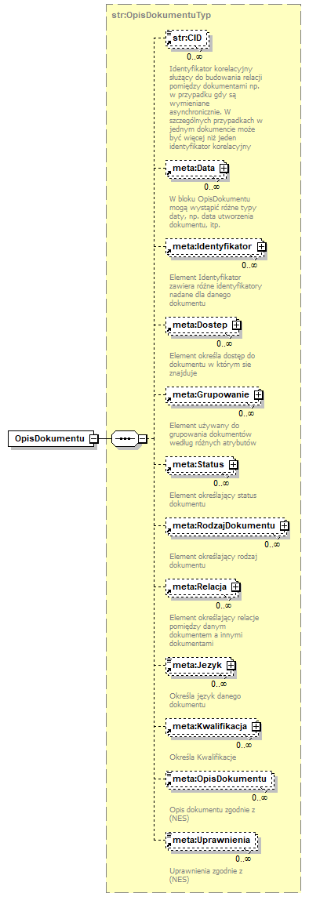
 |  |  |  | w przypadku wypełniena pól Nadawcy zaleca się |  | poszczególne rodzaje
 |  |  |  | wypełnienie nazwą raportującej instytucji obowiązanej; |  | raportowanych informacji

tr_gotowka
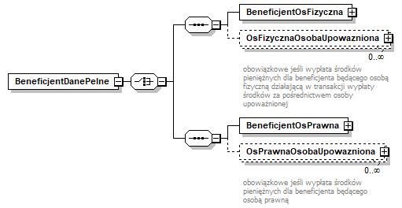
Karta - struktura informacji o transakcji typu wpłata/wypłata v07
(art.72.ust.1.pkt.1)

lp. (nr pola) | nazwa elementu schematu xml | nazwa pola lub atrybutu w schemacie xml | nazwa pola | opis pola | format | walidacja w schemie | walidacja przy przekazaniu | obowiązkowość
1.0a | .../Karta-atrybut | korekta | trn_status | wartość logiczna określająca, czy przekazywana jest nowa informacja o transakcji (nowym transferze) czy informacja o korekcie informacji już do GIIF przekazanej | boolean | T (wartość logiczna true/false) | T (wartość logiczna true/false) | tak
1.0b | .../Karta-atrybut | dataKorekty | trn_koredata | data i godzina wykonania korekty (atrybut określający czas wykonania korekty w danych instytucji obowiązanej) | znacznik czasu (data i godzina) | T | T | tak - jeśli w polu 1.0a wartość atrybutu korekta = true
1.1 | .../Karta | IdentyfikatorTr | trn_nrewt | niepowtarzalny identyfikator transakcji w ewidencji instytucji obowiązanej | varchar(40) | T (dozwolone wszystkie znaki oprócz znaków końca linii) | T (dozwolone wszystkie znaki oprócz znaków końca linii) | tak
1.2a |  | DataTr | trn_tdat | data przeprowadzenia transakcji | data | T | T | tak - jeśli pole 1.2b niewypełnione
1.2b |  | DataICzasTr | trn_ttim | data i godzina przeprowadzenia transakcji | znacznik czasu (data i godzina) | T | T | tak - jeśli IO posiada informację o godzinie wpłaty/wypłaty, w przeciwnym pzypadku - nieobowiązkowe
1.3 |  | KwotaTr | trn_tkw | kwota transakcji (w walucie transakcji) | number(20,2) | T (dozwolone cyfry i "." jako znak oddzielenia dziesiętnego) | T (dozwolone cyfry i "." jako znak oddzielenia dziesiętnego) wartość kwoty transakcji jest porównywana z obowiązującym progiem raportowania | tak
1.4 |  | KodWalutyTr | trn_tj | kod waluty transakcji (trzyliterowe kody ISO) | varchar(3) | T (3 litery) | T (3 litery, sprawdzana poprawność kodu - wg słownika) | tak
1.3a |  | KwotaPoPrzewalutowaniu | trn_tkwz | kwota transakcji w walucie po przewalutowaniu (w przypadku wpłaty/wypłaty z przewalutowaniem) | number(20,2) | T (dozwolone cyfry i "." jako znak oddzielenia dziesiętnego) | T (dozwolone cyfry i "." jako znak oddzielenia dziesiętnego) wartość kwoty transakcji jest porównywana z obowiązującym progiem raportowania | nie (tak, jeśli wpłata/wypłata z przewalutowaniem, tj. środki wpłacane w walucie wskazanej w polu 1.4 są księgowane na rachunku w innej walucie, wskazanej w polu 1.4a albo środki wypłacane klientowi w walucie wskazanej w polu 1.4a są księgowane w rachunku jako wypłata w walucie innej, wskazanej w polu 1.4)
1.4a |  | KodWalutyPoPrzewalutowaniu | trn_tjz | kod waluty transakcji po przewalutowaniu (trzyliterowe kody ISO) (w przypadku wpłaty/wypłaty z przewalutowaniem) | varchar(3) | T (3 litery) | T (3 litery, sprawdzana poprawność kodu - wg słownika) | nie (tak, jeśli wpłata/wypłata z przewalutowaniem, tj. środki wpłacane w walucie wskazanej w polu 1.4 są księgowane na rachunku w innej walucie, wskazanej w polu 1.4a albo środki wypłacane klientowi w walucie wskazanej w polu 1.4a są księgowane w rachunku jako wypłata w walucie innej, wskazanej w polu 1.4)
1.5 |  | KodRodzajuTr | trn_krodztr | kod rodzaju transakcji | 2N | T (2 cyfry, słownik nie będzie częścią schematu xml) | T (2 cyfry, sprawdzana poprawność kodu - wg słownika: 01 wypłata środków pieniężnych z rachunku, 02 wpłata środków pieniężnych na rachunek, 11 wypłata środków pieniężnych z kasy IO, bez rachunku), 12 wpłata środków pieniężnych do kasy IO, bez rachunku) | tak
1.6 |  | TytulTr | trn_tyt | tytuł transakcji nadany przez zlecającego lub przez instytucję obowiązaną w przypadku, gdy zlecający nie nadał tytułu transakcji | varchar(1800) | T (dozwolone wszystkie znaki oprócz znaków końca linii) | T (dozwolone wszystkie znaki oprócz znaków końca linii) | tak
1.7 |  | SposobWydaniaDysp | trn_spdysp | sposób wydania dyspozycji lub zlecenia przeprowadzenia transakcji | 1N | T (1 cyfra słownik nie będzie częścią schematu xml) | T (1 cyfra, sprawdzana poprawność kodu - wg słownika: 1 - osobiście 4 - wrzutnia depozytowa lub podobne 0 - inne) | tak
1.8 | .../Karta/RachunekZTr | IBAN | trn_nrrachz | numer rachunku w formacie IBAN, z którego wypłacono środki | varchar(34) | T (dopuszczalne cyfry i litery, cztery pierwsze znaki w schemacie LLNN) | T (dopuszczalne cyfry i litery, , cztery pierwsze znaki w schemacie LLNN, weryfikacja sumy kontrolnej dla wybranych formatów IBAN) | tak jeśli pole 1.5 trn_krodztr=01 i pola 1.9-1.10 niewypełnione
1.9 |  | Kraj | trn_nrrachzkr | kod kraju rachunku, z którego wypłacono środki | 2A | T (2 litery lub cyfry) | T (2 litery lub cyfry, sprawdzana poprawność kodu - wg słownika) | tak jeśli pole 1.5 trn_krodztr=01 i pole 1.8 niewypełnione
1.10 |  | NumerRachunku | trn_nrrachzni | numer rachunku w formacie innym niż IBAN, z którego wypłacono środki | varchar(50) | T (dopuszczalne cyfry i litery oraz ./-) | T (dopuszczalne cyfry i litery) | tak jeśli pole 1.5 trn_krodztr=01 i pole 1.8 niewypełnione
1.11 | .../Karta/RachunekNaTr | IBAN | trn_nrrachn | numer rachunku w formacie IBAN, na który wpłacono środki | varchar(34) | T (dopuszczalne cyfry i litery, cztery pierwsze znaki w schemacie LLNN) | T (dopuszczalne cyfry i litery, , cztery pierwsze znaki w schemacie LLNN, weryfikacja sumy kontrolnej dla wybranych formatów IBAN) | tak jeśli pole 1.5 trn_krodztr=02 i pola 1.12-1.13 niewypełnione
1.12 |  | Kraj | trn_nrrachnkr | kod kraju rachunku, na który wpłacono środki | 2A | T (2 litery lub cyfry) | T (2 litery lub cyfry, sprawdzana poprawność kodu - wg słownika) | tak jeśli pole 1.5 trn_krodztr=01 i pole 1.11 niewypełnione
1.13 |  | NumerRachunku | trn_nrrachnni | numer rachunku w formacie innym niż IBAN, na który wpłacono środki | varchar(50) | T (dopuszczalne cyfry i litery oraz ./-) | T (dopuszczalne cyfry i litery) | tak jeśli pole 1.5 trn_krodztr=01 i pole 1.11 niewypełnione
1.14 | …/Karta/Uwagi | Uwagi | trn_uwagi | pole tekstowe zawierające dodatkowe informacje | varchar(2000) | T (dozwolone wszystkie znaki oprócz znaków końca linii) | T (dozwolone wszystkie znaki oprócz znaków końca linii) | nie

+ struktury z informacjami o podmiotach:
 |  |  |  | wszystkie podmioty występujące w transakcji w jednej z następujących ról:
 |  |  |  | - Zleceniodawca (ZleceniodawcaOsobaFizyczna lub ZleceniodawcaOsobaPrawna)
 |  |  |  |  moduł ZleceniodawcaOsobaFizyczna zawiera następujące sekcje danych: OsFizycznaKlientIO i - jeśli występuje - OsFizycznaOsobaUpowazniona
 |  |  |  | moduł ZleceniodawcaOsobaPrawna zawiera następujące sekcje danych: OsPrawnaKlientIO i - obowiązkowo - OsPrawnaOsobaUpowazniona
 |  |  |  | - Beneficjent (BeneficjentDaneUproszczone lub BeneficjentDanePelne, w zależności od posiadanych informacji)
 |  |  |  | moduł BeneficjentDanePelne zawiera sekcję BeneficjentOsFizyczna (typu TOsFizycznaUproszczona) albo sekcję BeneficjentOsPrawna (typu TOsPrawnaUproszczona)

 |  |  |  | wg schematów opisanych w arkuszu pdm i zilustrowanych w pliku transakcja_gotowka_schema.png oraz na rysunku obok

tr_notarialna_tylko_GIIF
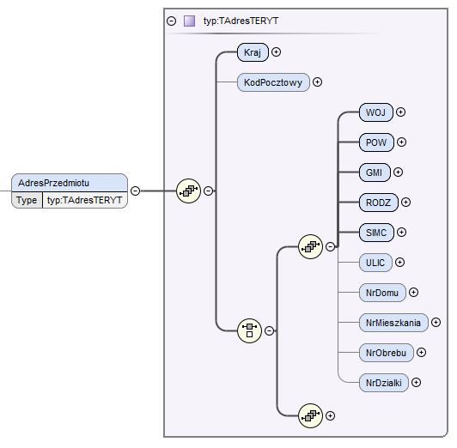
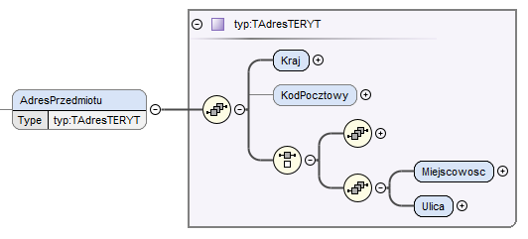
Karta - struktura informacji o transakcji typu czynność notarialna przekazywana tylko do GIIF
(art.72.ust.4)

lp. (nr pola) | usytuowanie elementu w schemacie xml | nazwa pola w schemacie xml | robocza nazwa pola | opis pola | format | walidacja w schemie | walidacja przy przekazaniu | obowiązkowość
4.0a | .../Karta-atrybut | korekta | trn_status | wartość logiczna określająca, czy przekazywana jest nowa informacja o transakcji (nowym transferze) czy informacja o korekcie informacji już do GIIF przekazanej | boolean | T (wartość logiczna true/false) | T (wartość logiczna true/false) | tak
4.0b | .../Karta-atrybut | dataKorekty | trn_koredata | data i godzina wykonania korekty (atrybut określający czas wykonania korekty w danych instytucji obowiązanej) | znacznik czasu (data i godzina) | T | T | tak - jeśli w polu 4.0a wartość atrybutu korekta = true
4.0d | .../Karta-atrybut | czyOdplatna | trn_odplatna | wartość logiczna określająca, czy przekazywana informacja dotyczy transakcji odpłatnej czy nieodpłatnej | boolean | T (wartość logiczna true/false) | T (wartość logiczna true/false) | tak
4.1 | .../Karta/IdentyfikatorTr | NumerRepertorium | trn_nrewtr | numer repertorium | varchar(40) | T (dozwolone cyfry, litery i znak /) | T (dozwolone cyfry, litery i znak /) | tak
4.1a |  | NumerCzynnosci | trn_nrewtc | unikalny identyfikator czynności raportowanej w ramach danego aktu notarialnego (repertorium), np. numer kolejny czynności | varchar(40) | T (dozwolone wszystkie znaki oprócz znaków końca linii) | T (dozwolone wszystkie znaki oprócz znaków końca linii) | tak
4.2 | .../Karta | DataTr | trn_tdat | data sporządzenia aktu notarialnego | data | T | T | tak
4.3 |  | KwotaTr | trn_tkw | oznaczenie wartości przedmiotu czynności (kwota w walucie transakcji) | number(20,2) | T (dozwolone cyfry i "." jako znak oddzielenia dziesiętnego) | T (dozwolone cyfry i "." jako znak oddzielenia dziesiętnego) wartość kwoty jest porównywana z obowiązującym progiem raportowania | tak
4.4 |  | KodWalutyTr | trn_tj | kod waluty, w której oznaczono wartość przedmiotu czynności (trzyliterowe kody ISO) | varchar(3) | T (3 litery) | T (3 litery, sprawdzana poprawność kodu - wg słownika) | tak
4.5 |  | KodRodzajuTr | trn_krodztr | kod rodzaju transakcji (stała wartość 07) | varchar(2) | T (stała wartość 07) | T (stała wartość 07) | tak
4.6 |  | TytulTr | trn_tyt | tytuł transakcji (rodzaj czynności notarialnej) | varchar(3) | T (ANN - litera+dwie cyfry) | T (ANN, sprawdzana poprwność kodu - wg słownika: A01 sprzedaż nieruchomości, A02 zamiana nieruchomości, A03 darowizna nieruchomości, A04 sprzedaż ruchomości, A05 zamiana ruchomości, A06 darowizna ruchomości, A07 inne przeniesienie własności wartości majątkowej, B01 dział spadku, B02 zniesienie współwłasności, itd. wg kolejnych zapisów w kolejnych literach art. 2 ust. 1 pkt. 13) | tak
4.7 |  | SposobWydaniaDysp | trn_spdysp | sposób wydania dyspozycji lub zlecenia przeprowadzenia transakcji (czynności notarialnej) | 1N | T (1 cyfra) | T (1 cyfra, sprawdzana poprawność kodu - wg słownika: 0 czynność notarialna zlecona bez składania depozytu, 1 czynność notarialna zlecona ze złożeniem do depozytu dokumentu, 2 cz.n. zlecona ze złożeniem do depozytu pieniędzy, 3 cz.n. zlecona ze złożeniem do depozytu papierów wartościowych) | tak
4.8 |  | Uwagi | trn_uwagi | pole tekstowe zawierające dodatkowe informacje | varchar(2000) | T (dozwolone wszystkie znaki oprócz znaków końca linii) | T (dozwolone wszystkie znaki oprócz znaków końca linii) | nie
4.8a |  | Przedmiot | jak dla informacji o przedmiotach transakcji notarialnej (pola od 9.5) |  |  |  | T minimum jeden przedmiot | tak
4.8b |  | DanePodmiotu | podmioty będące stroną transakcji; struktura jak dla informacji o podmiotach transakcji notarialnej (arkusz "pdm") |  |  |  | T minimum jeden podmiot | tak

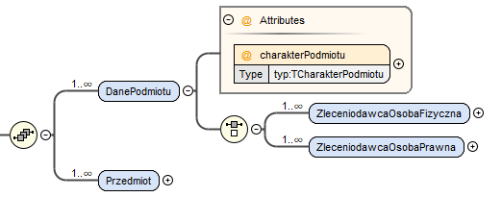

Informacje o przedmiocie transakcji notarialnej

lp. (nr pola) | usytuowanie elementu w schemacie xml | nazwa pola w schemacie xml | robocza nazwa pola | opis pola | format | walidacja w schemie | walidacja przy przekazaniu | obowiązkowość
9.5 | .../Przedmiot | IdSlPrzedmiotTyp | trn_prsltyp | kod rodzaju przedmiotu transakcji notarialnej | 3N | T (3 cyfry) | T (3 cyfry, sprawdzana poprawność kodu - wg słownika) | tak
9.5a |  | OpisTypInne | trn_propinne | opis przedmiotu | varchar(400) | T (dopuszczalne wszystkie znaki oprócz znaku końca linii) | T (dopuszczalne wszystkie znaki oprócz znaku końca linii) | tak - jeśli typ przedmiotu 'INNE' (pole 9.5 ma wartość 7)
9.5b |  | AdresPrzedmiotu | adres przedmiotu, którego dotyczy transakcja |  |  |  | T | tak - w przypadku nieruchomości, użytkowania wieczystego, spółdzielczego własnościowego prawa do lokalu mieszkalnego, spółdzielczego prawo do lokalu użytkowego, prawa do domu jednorodzinnego w spółdzielni mieszkaniowej, nieodpłatnego użytkowania nieruchomości lub służebności
9.11 | .../Przedmiot/AdresPrzedmiotu | Kraj | trn_pradrkraj | kod kraju z adresu przedmiotu transakcji notarialnej | 2A | T (2 litery lub cyfry) | T (sprawdzana poprawność kodu - wg słownika dwuliterowych kodów ISO) | tak W przypadku nieruchomości, użytkowania wieczystego, spółdzielczego własnościowego prawa do lokalu mieszkalnego, spółdzielczego prawo do lokalu użytkowego, prawa do domu jednorodzinnego w spółdzielni mieszkaniowej, nieodpłatnego użytkowania nieruchomości lub służebności należy podać kraj adresu nieruchomości.
9.12 |  | Miejscowosc | trn_pradrm | nazwa miejscowości z adresu przedmiotu transakcji notarialnej | varchar(35) | T (dopuszczalne wszystkie znaki oprócz znaku końca linii) | T (dopuszczalne wszystkie znaki oprócz znaku końca linii) | tak - jeżeli kraj w adresie (pole 9.11) jest inny niż Polska Pole obowiązkowe w przypadku nieruchomości, użytkowania wieczystego, spółdzielczego własnościowego prawa do lokalu mieszkalnego, spółdzielczego prawo do lokalu użytkowego, prawa do domu jednorodzinnego w spółdzielni mieszkaniowej, nieodpłatnego użytkowania nieruchomości lub służebności.
9.13 |  | Ulica | trn_pradrul | nazwa ulicy wraz numerem domu lub numerem domu i numerem lokalu lub sam numer domu z adresu przedmiotu transakcji notarialnej | varchar(80) | T (dopuszczalne wszystkie znaki oprócz znaku końca linii) | T (dopuszczalne wszystkie znaki oprócz znaku końca linii) | tak - jeżeli kraj w adresie (pole 9.11) jest inny niż Polska Pole obowiązkowe w przypadku nieruchomości, użytkowania wieczystego, spółdzielczego własnościowego prawa do lokalu mieszkalnego, spółdzielczego prawo do lokalu użytkowego, prawa do domu jednorodzinnego w spółdzielni mieszkaniowej, nieodpłatnego użytkowania nieruchomości lub służebności.
9.14 |  | WOJ | trn_prterytwoj | kod województwa z adresu przedmiotu transakcji notarialnej | 2N | T (2 cyfry) | T (2 cyfry, sprawdzana poprawność kodu - wg słownika) | tak - jeżeli kraj w adresie (pole 9.11) to Polska Pole obowiązkowe w przypadku nieruchomości, użytkowania wieczystego, spółdzielczego własnościowego prawa do lokalu mieszkalnego, spółdzielczego prawo do lokalu użytkowego, prawa do domu jednorodzinnego w spółdzielni mieszkaniowej, nieodpłatnego użytkowania nieruchomości lub służebności.
9.15 |  | POW | trn_prterytpow | kod powiatu z adresu przedmiotu transakcji notarialnej | 2N | T (2 cyfry) | T (2 cyfry, sprawdzana poprawność kodu - wg słownika) | tak - jeżeli kraj w adresie (pole 9.11) to Polska Pole obowiązkowe w przypadku nieruchomości, użytkowania wieczystego, spółdzielczego własnościowego prawa do lokalu mieszkalnego, spółdzielczego prawo do lokalu użytkowego, prawa do domu jednorodzinnego w spółdzielni mieszkaniowej, nieodpłatnego użytkowania nieruchomości lub służebności.
9.16 |  | GMI | trn_prterytgm | kod gminy z adresu przedmiotu transakcji notarialnej | 2N | T (2 cyfry) | T (2 cyfry, sprawdzana poprawność kodu - wg słownika) | tak - jeżeli kraj w adresie (pole 9.11) to Polska Pole obowiązkowe w przypadku nieruchomości, użytkowania wieczystego, spółdzielczego własnościowego prawa do lokalu mieszkalnego, spółdzielczego prawo do lokalu użytkowego, prawa do domu jednorodzinnego w spółdzielni mieszkaniowej, nieodpłatnego użytkowania nieruchomości lub służebności.
9.17 |  | RODZ | trn_prterytrodz | kod rodzaju gminy z adresu przedmiotu transakcji notarialnej | 1N | T (1 cyfra) | T (1 cyfra, sprawdzana poprawność kodu - wg słownika) | tak - jeżeli kraj w adresie (pole 9.11) to Polska Pole obowiązkowe w przypadku nieruchomości, użytkowania wieczystego, spółdzielczego własnościowego prawa do lokalu mieszkalnego, spółdzielczego prawo do lokalu użytkowego, prawa do domu jednorodzinnego w spółdzielni mieszkaniowej, nieodpłatnego użytkowania nieruchomości lub służebności.
9.18 |  | SIMC | trn_prterytmi | kod miejsca z adresu przedmiotu transakcji notarialnej | 7N | T (7 cyfr) | T (7 cyfr, sprawdzana poprawność kodu - wg słownika) | tak - jeżeli kraj w adresie (pole 9.11) to Polska Pole obowiązkowe w przypadku nieruchomości, użytkowania wieczystego, spółdzielczego własnościowego prawa do lokalu mieszkalnego, spółdzielczego prawo do lokalu użytkowego, prawa do domu jednorodzinnego w spółdzielni mieszkaniowej, nieodpłatnego użytkowania nieruchomości lub służebności.
9.19 |  | ULIC | trn_prterytul | kod ulicy z adresu przedmiotu transakcji notarialnej | 5N | T (5 cyfr) | T (5 cyfr, sprawdzana poprawność kodu - wg słownika) | tak - jeżeli miejsce wskazane w polu 9.18 zawiera w słowniku wartości ulic Pole obowiązkowe w przypadku nieruchomości, użytkowania wieczystego, spółdzielczego własnościowego prawa do lokalu mieszkalnego, spółdzielczego prawo do lokalu użytkowego, prawa do domu jednorodzinnego w spółdzielni mieszkaniowej, nieodpłatnego użytkowania nieruchomości lub służebności. W przypadku ulicy nieposiadającej nazwy należy podać kod '0000000'.
9.20 |  | NrDomu | trn_pradrdom | numer domu lub budynku z adresu przedmiotu transakcji notarialnej | varchar(20) | T (dopuszczalne wszystkie znaki oprócz znaku końca linii, maksymalnie 20 znaków) | T (dopuszczalne wszystkie znaki oprócz znaku końca linii, maksymalnie 20 znaków) | tak - jeżeli kraj w adresie (pole 9.11) to Polska i brak informacji o numerze obrębu (pole 9.22) i numerze działki (pole 9.19) oraz jeśli przedmiotem jest nieruchomość, użytkowanie wieczyste, spółdzielcze własnościowe prawo do lokalu mieszkalnego, spółdzielcze prawo do lokalu użytkowego, prawo do domu jednorodzinnego w spółdzielni mieszkaniowej, nieodpłatne użytkowanie nieruchomości lub służebność
9.21 |  | NrMieszkania | trn_pradrlok | numer lokalu z adresu przedmiotu transakcji notarialnej | varchar(20) | T (dopuszczalne wszystkie znaki oprócz znaku końca linii, maksymalnie 20 znaków) | T (dopuszczalne wszystkie znaki oprócz znaku końca linii, maksymalnie 20 znaków) | nie (tak jeżeli instytucja obowiązana posiada informacje oraz jeśli przedmiotem jest nieruchomość, użytkowanie wieczyste, spółdzielcze własnościowe prawo do lokalu mieszkalnego, spółdzielcze prawo do lokalu użytkowego, prawo do domu jednorodzinnego w spółdzielni mieszkaniowej, nieodpłatne użytkowanie nieruchomości lub służebność)
9.22 |  | NrObrebu | trn_pradrobr | numer lub nazwa i numer obrębu z adresu przedmiotu transakcji notarialnej | varchar(100) | T (dopuszczalne wszystkie znaki oprócz znaku końca linii, maksymalnie 100 znaków) | T (dopuszczalne wszystkie znaki oprócz znaku końca linii, maksymalnie 100 znaków) | tak - jeżeli kraj w adresie (pole 9.11) to Polska i brak informacji o numerze domu (pole 9.20) oraz jeśli przedmiotem jest nieruchomość, użytkowanie wieczyste, spółdzielcze własnościowe prawo do lokalu mieszkalnego, spółdzielcze prawo do lokalu użytkowego, prawo do domu jednorodzinnego w spółdzielni mieszkaniowej, nieodpłatne użytkowanie nieruchomości lub służebność)
9.23 |  | NrDzialki | trn_pradrdzi | numer działki z adresu przedmiotu transakcji notarialnej | varchar(100) | T (dopuszczalne wszystkie znaki oprócz znaku końca linii) | T (dopuszczalne wszystkie znaki oprócz znaku końca linii) | tak - jeżeli kraj w adresie (pole 9.11) to Polska i brak informacji o numerze domu (pole 9.20) oraz jeśli przedmiotem jest nieruchomość, użytkowanie wieczyste, spółdzielcze własnościowe prawo do lokalu mieszkalnego, spółdzielcze prawo do lokalu użytkowego, prawo do domu jednorodzinnego w spółdzielni mieszkaniowej, nieodpłatne użytkowanie nieruchomości lub służebność)
9.24 | .../Przedmiot/AdresPrzedmiotu/KodPocztowy | KodPL | trn_pradrkodpl | polski kod pocztowy z adresu przedmiotu transakcji notarialnej | NN-NNN | T (5 cyfr w formacie NN-NNN) | T (5 cyfr w formacie NN-NNN) | nie (tak, jeżeli instytucja obowiązana posiada informacje oraz jeżeli kraj w adresie (pole 9.11) to Polska, a przedmiotem jest nieruchomość, użytkowanie wieczyste, spółdzielcze własnościowe prawo do lokalu mieszkalnego, spółdzielcze prawo do lokalu użytkowego, prawo do domu jednorodzinnego w spółdzielni mieszkaniowej, nieodpłatne użytkowanie nieruchomości lub służebność)
9.25 |  | Kod | trn_pradrkodnpl | nie-polski kod pocztowy z adresu przedmiotu transakcji notarialnej | varchar(25) | T (dopuszczalne wszystkie znaki oprócz znaku końca linii) | T (dopuszczalne wszystkie znaki oprócz znaku końca linii) | nie (tak, eżeli instytucja obowiązana posiada informacje oraz jeżeli kraj w adresie (pole 9.11) jest inny niż Polska)

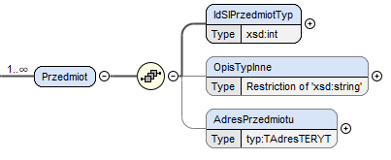

 | jeśli adres w Polsce - obowiązuje adres według bazy TERYT |  |  |  | jeśli adres poza Polską

tr_notarialna_KAS_GIIF
Karta - struktura informacji o transakcji typu czynność notarialna przekazywana do KAS za pośrednictwem GIIF
(art.72.ust.4)

lp. (nr pola) | usytuowanie elementu w schemacie xml | nazwa pola w schemacie xml | robocza nazwa pola | opis pola | format | walidacja w schemie | walidacja przy przekazaniu | obowiązkowość | uwagi
4.0a | .../Karta-atrybut | korekta | trn_status | wartość logiczna określająca czy przekazywana informacja jest zupełnie nową informacją o transakcji notarialnej (nie była przekazana wcześniej do GIIF), czy jest korektą do przekazanej już wcześniej informacji o transakcji ponadprogowej | boolean | T (wartość logiczna true/false) | T (wartość logiczna true/false) | tak
4.0b |  | dataKorekty | trn_koredata | data i godzina wykonania korekty (atrybut określający czas wykonania korekty w danych instytucji obowiązanej) | znacznik czasu (data i godzina) | T | T data i czas razem nie mogą być z przyszłości względem daty i godziny przesyłania informacji oraz nie mogą być starsze niż 31.12.1899 00:00 | tak - jeśli w polu 4.0a wartość atrybutu korekta = true
4.0c |  | dlaGIIF | trn_giif | wartość określająca czy przekazywana informacja jest transakcją ponadprogową w rozumieniu ustawy AML i powinna być przekazana do GIIF czy jest jedynie przekazaniem aktu notarialnego do CRCM | boolean | T (wartość logiczna true/false) | T (wartość logiczna true/false) | tak | Dla aktów poświadczenia dziedziczenia oraz europejskich poświadczeń spadkowych (pole 4.5 ma wartość '17' lub '27') wymagana wartość: 'false'. Bardziej szczegółowy opis zależności pól w dalszej części opisu (sekcja "Szczegółowe informacje o zależnościach między polami").
4.0d |  | czyOdplatna | trn_odplatna | wartość logiczna określająca, czy przekazywana informacja dotyczy transakcji odpłatnej czy nieodpłatnej | boolean | T (wartość logiczna true/false) | T (wartość logiczna true/false) | tak
4.1 | .../Karta/IdentyfikatorTr | NumerRepertorium | trn_nrewtr | numer repertorium | varchar(40) | T (dozwolone cyfry, litery i znak ukośnika "/") | T (dozwolone cyfry, litery i znak ukośnika "/") | tak
4.1a |  | NumerCzynnosci | trn_nrewtc | unikalny identyfikator czynności raportowanej w ramach danego aktu notarialnego (repertorium), np. numer kolejny czynności | varchar(40) | T (dozwolone wszystkie znaki oprócz znaków końca linii) | T (dozwolone wszystkie znaki oprócz znaków końca linii) | tak
4.2 | .../Karta | DataTr | trn_tdat | data przeprowadzenia transakcji | data | T | T data i czas razem nie mogą być z przyszłości względem daty i godziny przesyłania informacji oraz nie mogą być starsze niż 31.12.1899 00:00 | tak | Dla aktów poświadczenia dziedziczenia oraz europejskich poświadczeń spadkowych (pole 4.5 ma wartość '17' lub '27') wymagana wartość: 0. Bardziej szczegółowy opis zależności pól w dalszej części opisu (sekcja "Szczegółowe informacje o zależnościach między polami").
4.3 |  | KwotaTr | trn_tkw | oznaczenie wartości przedmiotu czynności (kwota w walucie transakcji) | number(20,2) | T (dozwolone cyfry i znak kropki "." jako znak oddzielenia dziesiętnego); dla rodzajów transakcji o kodzie 17 i 27 (pole 4.5) wartość stała "0" | T (dozwolone cyfry i znak kropki "." jako znak oddzielenia dziesiętnego) | tak | Dla aktów poświadczenia dziedziczenia oraz europejskich poświadczeń spadkowych (pole 4.5 ma wartość '17' lub '27') wymagana wartość: 'PLN'. Bardziej szczegółowy opis zależności pól w dalszej części opisu (sekcja "Szczegółowe informacje o zależnościach między polami").
4.4 |  | KodWalutyTr | trn_tj | kod waluty, w której oznaczono wartość przedmiotu czynności (trzyliterowe kody ISO) | 3A | T (3 litery) | T (3 litery, sprawdzana poprawność kodu - wg słownika) | tak
4.5 |  | KodRodzajuTr | trn_krodztr | kod rodzaju transakcji | 2N | T (2 cyfry, słownik nie będzie częścią schematu XML) | T (2 cyfry, sprawdzana poprawność według słownika: 07 akt notarialny, 17 akt poświadczenia dziedziczenia, 27 europejskie poświadczenie spadkowe) | tak
4.6 |  | TytulTr | trn_tyt | tytuł transakcji (rodzaj czynności notarialnej) | varchar(3) | T (LNN - litera + dwie cyfry) | T (LNN - litera + dwie cyfry; sprawdzana poprawność kodu - wg słownika: A01 sprzedaż nieruchomości, A02 zamiana nieruchomości, A03 darowizna nieruchomości, A04 sprzedaż ruchomości, A05 zamiana ruchomości, A06 darowizna ruchomości, A07 inne przeniesienie własności wartości majątkowej, B01 dział spadku, B02 zniesienie współwłasności, itd. wg kolejnych zapisów w kolejnych literach art. 2 ust. 1 pkt. 13) | tak
4.7 |  | SposobWydaniaDysp | trn_spdysp | sposób wydania dyspozycji lub zlecenia przeprowadzenia transakcji (czynności notarialnej) | 1N | T (1 cyfra) | T (1 cyfra, sprawdzana poprawność kodu - wg słownika: 0 czynność notarialna zlecona bez składania depozytu, 1 czynność notarialna zlecona ze złożeniem do depozytu dokumentu, 2 cz.n. zlecona ze złożeniem do depozytu pieniędzy, 3 cz.n. zlecona ze złożeniem do depozytu papierów wartościowych) | tak
4.8 |  | Uwagi | trn_uwagi | pole tekstowe zawierające dodatkowe informacje | varchar(2000) | T (dozwolone wszystkie znaki oprócz znaków końca linii) | T (dozwolone wszystkie znaki oprócz znaków końca linii) | nie
4.9 |  | TrescDokumentu | trn_tresc | Pełna treść aktu notarialnego (wraz z załącznikami) w formie tekstowej. Dane w tej pozycji powinny odzwierciedlać pełną treść dokumentu. Jeśli dokument zawiera elementy graficzne (inne niż graficzne odwzorowanie tekstu), takie jak mapy, zdjęcia, schematy to nie należy ich uwzględniać. | varchar() | T (dozwolone wszystkie znaki oprócz znaków końca linii) | T (dozwolone wszystkie znaki oprócz znaków końca linii) | tak
4.10 |  | RokRepertorium | trn_nrewrok | rok repertorium | 4N | T (4 cyfry) | T (4 cyfry) wartość nie mniejsza niż 1900 i nie większa niż bieżący rok | tak
4.11 |  | DataDokumentu | trn_nrewdok | data sporządzenia aktu notarialnego | data | T | T data nie może być z przyszłości względem czasu przesyłania informacji oraz nie może być starsza niż 31.12.1899 | tak
4.12 |  | DanePrzedmiotu | jak dla informacji o przedmiotach transakcji notarialnej (pola od 9.1) |  |  |  | T minimum jeden przedmiot | tak
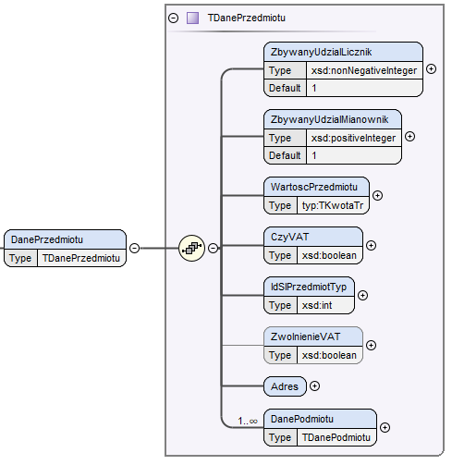

Informacje o przedmiocie transakcji notarialnej
 |  |  |  |  |  |  |  |  | uwagi
lp. (nr pola) | usytuowanie elementu w schemacie xml | nazwa pola w schemacie xml | robocza nazwa pola | opis pola | format | walidacja w schemie | walidacja przy przekazaniu | obowiązkowość | Dla aktów poświadczenia dziedziczenia oraz europejskich poświadczeń spadkowych (pole 4.5 ma wartość '17' lub '27') wymagana wartość: 1. Bardziej szczegółowy opis zależności pól w dalszej części opisu (sekcja "Szczegółowe informacje o zależnościach między polami").
9.1 | .../DanePrzedmiotu | ZbywanyUdzialLicznik | trn_prlicz | wartość licznika w ułamku odzwierciedlającym część zbywanego udziału; wartość domyślna: 1 | 12N | T (dozwolone jedynie cyfry, maksymalnie 12 cyfr, minimum 1 cyfra) | T (dozwolone jedynie cyfry, maksymalnie 12 cyfr, minimum 1 cyfra) wartość licznika nie może być większa niż wartość mianownika i musi być większa lub równa 1; domyślna wartość 1 | tak | Dla aktów poświadczenia dziedziczenia oraz europejskich poświadczeń spadkowych (pole 4.5 ma wartość '17' lub '27') wymagana wartość: 1. Bardziej szczegółowy opis zależności pól w dalszej części opisu (sekcja "Szczegółowe informacje o zależnościach między polami").
9.2 |  | ZbywanyUdzialMianownik | trn_prmian | wartość mianownika w ułamku odzwierciedlającym część zbywanego udziału; wartość domyślna: 1 | 12N | T (dozwolone jedynie cyfry, maksymalnie 12 cyfr, minimum 1 cyfra) | T (dozwolone jedynie cyfry, maksymalnie 12 cyfr, minimum 1 cyfra) wartość musi być większa lub równa 1, domyślna wartość 1 | tak | Dla aktów poświadczenia dziedziczenia oraz europejskich poświadczeń spadkowych (pole 4.5 ma wartość '17' lub '27') wymagana wartość: 0. Suma wszystkich wartości przedmiotów transakcji musi dać kwotę transakcji (pole 4.3) z dokładnością do drugiego miejsca po przecinku, zaokrąglając do góry. Bardziej szczegółowy opis zależności pól w dalszej części opisu (sekcja "Szczegółowe informacje o zależnościach między polami").
9.3 |  | WartoscPrzedmiotu | trn_prwart | wartość części zbywanej przedmiotu | number(20,2) | T (dozwolone cyfry i znak kropki "." jako znak oddzielenia dziesiętnego, maksymalnie 20 cyfr w części całości i maksymalnie 2 cyfry po przecinku) | T (dozwolone cyfry i znak kropki "." jako znak oddzielenia dziesiętnego, maksymalnie 20 cyfr w części całości i maksymalnie 2 cyfry po przecinku) | tak | Dla aktów poświadczenia dziedziczenia oraz europejskich poświadczeń spadkowych (pole 4.5 ma wartość '17' lub '27') wymagana wartość: 'false'. Bardziej szczegółowy opis zależności pól w dalszej części opisu (sekcja "Szczegółowe informacje o zależnościach między polami").
9.4 |  | CzyVAT | trn_prvat | wartość określająca czy wartość przedmiotu uwzględnia podatek VAT czy nie | boolean | T (wartość logiczna true/false) | T (wartość logiczna true/false) | tak
9.5 |  | IdSlPrzedmiotTyp | trn_prsltyp | kod rodzaju przedmiotu transakcji notarialnej | 3N | T (3 cyfry) | T (3 cyfry, sprawdzana poprawność kodu - wg słownika) | tak
9.5a |  | OpisTypInne | trn_propinne | opis przedmiotu | varchar(400) | T (dopuszczalne wszystkie znaki oprócz znaku końca linii) | T (dopuszczalne wszystkie znaki oprócz znaku końca linii) | tak - jeśli typ przedmiotu 'INNE' (pole 9.5 ma wartość 7)
9.6 |  | ZwolnienieVAT | trn_prvat | wartość określająca czy strony złożyły zgodne oświadczenie w sprawie podatku VAT od nieruchomości | boolean | T (wartość logiczna true/false) | T (wartość logiczna true/false) | tak - jeśli przedmiot jest nieruchomością (pole 9.5 ma wartość ze zbioru: od 1 do 4 lub od 9 do 37) i transakcja jest aktem notarialnym (pole 4.5 ma wartość '07')
9.7 |  | DanePodmiotu | podmioty będące stroną transakcji dla danego przedmiotu; struktura jak dla informacji o stronach transakcji notarialnej (arkusz "pdm") |  |  |  | T (minimum jeden podmiot) | tak | Dla nieruchomości (pole 9.5 wskazuje na typ przedmiotu będący nieruchomością) wymagane jest podanie pełnego adresu. W przypadku adresu nieruchomości na terytorium Polski (pole 9.11 ma wartość 'PL') konieczne jest wskazanie adresu zgodnie ze słownikiem TERYT (pola: 9.14, 9.15, 9.16, 9.17, 9.18 i 9.19), kodu pocztowego (pole 9.24) oraz podania numeru domu i ewentualnie numeru mieszkania (pola 9.20 i 9.21) lub numeru obrębu wraz z numerem działki (pola 9.22 i 9.23). Dla adresu nieruchomości spoza Polski (pole 9.11 ma wartość inną niż 'PL') wymagane jest podanie kodu pocztowego (pole 9.25), miejscowości (pole 9.12) oraz ulicy wraz z numerami lub same numery (pole 9.13). Dla przedmiotów niebędących nieruchomością (pole 9.5 wskazuje na typ przedmiotu inny niż nieruchomość) wymagane jest podanie jedynie kraju (pole 9.8). Bardziej szczegółowy opis zależności pól w dalszej części opisu (sekcja "Szczegółowe informacje o zależnościach między polami").
9.8 |  | Adres | adres przedmiotu, którego dotyczy transakcja |  |  |  | T | tak
9.9 | .../DanePrzedmiotu/Adres | Kraj | trn_pradrkr | kod kraju jeżeli przedmiot nie jest nieruchomością | 2A | T (2 litery lub cyfry) | T (sprawdzana poprawność kodu - wg słownika dwuliterowych kodów ISO) | tak - jeśli przedmiot nie jest nieruchomością (pole 9.5 ma wartość ze zbioru: od 5 do 7 lub od 39 do 65) W przypadku rzeczy ruchomych należy podać kraj miejsca ich położenia. W przypadku praw majątkowych należy podać kraj miejsca ich wykonywania. W przypadku środków pieniężnych należy podać kraj miejsca wykonywania.
9.10 | .../DanePrzedmiotu/Adres | AdresNieruchomosc | adres przedmiotu w przypadku nieruchomości |  |  |  | T | tak - jeśli przedmiot jest nieruchomością (pole 9.5 ma wartość ze zbioru: od 1 do 4 lub od 9 do 37)
9.11 | .../DanePrzedmiotu/Adres/AdresNieruchomosc | Kraj | trn_pradrkraj | kod kraju z adresu przedmiotu transakcji notarialnej | 2A | T (2 litery lub cyfry) | T (sprawdzana poprawność kodu - wg słownika dwuliterowych kodów ISO) | tak W przypadku nieruchomości (użytkowanie wieczyste, spółdzielcze własnościowe prawa do lokalu mieszkalnego, spółdzielcze prawo do lokalu użytkowego, prawa do domu jednorodzinnego w spółdzielni mieszkaniowej, nieodpłatnego użytkowania nieruchomości lub służebności).
9.12 |  | Miejscowosc | trn_pradrm | nazwa miejscowości z adresu przedmiotu transakcji notarialnej | varchar(35) | T (dopuszczalne wszystkie znaki oprócz znaku końca linii) | T (dopuszczalne wszystkie znaki oprócz znaku końca linii) | tak - jeżeli kraj w adresie (pole 9.11) jest inny niż Polska W przypadku nieruchomości (użytkowanie wieczyste, spółdzielcze własnościowe prawa do lokalu mieszkalnego, spółdzielcze prawo do lokalu użytkowego, prawa do domu jednorodzinnego w spółdzielni mieszkaniowej, nieodpłatnego użytkowania nieruchomości lub służebności).
9.13 |  | Ulica | trn_pradrul | nazwa ulicy wraz numerem domu lub numerem domu i numerem lokalu lub sam numer domu z adresu przedmiotu transakcji notarialnej | varchar(80) | T (dopuszczalne wszystkie znaki oprócz znaku końca linii) | T (dopuszczalne wszystkie znaki oprócz znaku końca linii) | tak - jeżeli kraj w adresie (pole 9.11) jest inny niż Polska Pole obowiązkowe w przypadku nieruchomośc (użytkowanie wieczyste, spółdzielcze własnościowe prawa do lokalu mieszkalnego, spółdzielcze prawo do lokalu użytkowego, prawa do domu jednorodzinnego w spółdzielni mieszkaniowej, nieodpłatnego użytkowania nieruchomości lub służebności).
9.14 |  | WOJ | trn_prterytwoj | kod województwa z adresu przedmiotu transakcji notarialnej | 2N | T (2 cyfry) | T (2 cyfry, sprawdzana poprawność kodu - wg słownika) | tak - jeżeli kraj w adresie (pole 9.11) to Polska Pole obowiązkowe w przypadku nieruchomości (użytkowanie wieczyste, spółdzielcze własnościowe prawa do lokalu mieszkalnego, spółdzielcze prawo do lokalu użytkowego, prawa do domu jednorodzinnego w spółdzielni mieszkaniowej, nieodpłatnego użytkowania nieruchomości lub służebności).
9.15 |  | POW | trn_prterytpow | kod powiatu z adresu przedmiotu transakcji notarialnej | 2N | T (2 cyfry) | T (2 cyfry, sprawdzana poprawność kodu - wg słownika) | tak - jeżeli kraj w adresie (pole 9.11) to Polska Pole obowiązkowe w przypadku nieruchomości, użytkowania wieczystego, spółdzielczego własnościowego prawa do lokalu mieszkalnego, spółdzielczego prawo do lokalu użytkowego, prawa do domu jednorodzinnego w spółdzielni mieszkaniowej, nieodpłatnego użytkowania nieruchomości lub służebności.
9.16 |  | GMI | trn_prterytgm | kod gminy z adresu przedmiotu transakcji notarialnej | 2N | T (2 cyfry) | T (2 cyfry, sprawdzana poprawność kodu - wg słownika) | tak - jeżeli kraj w adresie (pole 9.11) to Polska Pole obowiązkowe w przypadku nieruchomości (użytkowanie wieczyste, spółdzielcze własnościowe prawa do lokalu mieszkalnego, spółdzielcze prawo do lokalu użytkowego, prawa do domu jednorodzinnego w spółdzielni mieszkaniowej, nieodpłatnego użytkowania nieruchomości lub służebności).
9.17 |  | RODZ | trn_prterytrodz | kod rodzaju gminy z adresu przedmiotu transakcji notarialnej | 1N | T (1 cyfra) | T (1 cyfra, sprawdzana poprawność kodu - wg słownika) | tak - jeżeli kraj w adresie (pole 9.11) to Polska Pole obowiązkowe w przypadku nieruchomości, użytkowania wieczystego, spółdzielczego własnościowego prawa do lokalu mieszkalnego, spółdzielczego prawo do lokalu użytkowego, prawa do domu jednorodzinnego w spółdzielni mieszkaniowej, nieodpłatnego użytkowania nieruchomości lub służebności.
9.18 |  | SIMC | trn_prterytmi | kod miejsca z adresu przedmiotu transakcji notarialnej | 7N | T (7 cyfr) | T (7 cyfr, sprawdzana poprawność kodu - wg słownika) | tak - jeżeli kraj w adresie (pole 9.11) to Polska Pole obowiązkowe w przypadku nieruchomości (użytkowanie wieczyste, spółdzielcze własnościowe prawa do lokalu mieszkalnego, spółdzielcze prawo do lokalu użytkowego, prawa do domu jednorodzinnego w spółdzielni mieszkaniowej, nieodpłatnego użytkowania nieruchomości lub służebności). | W przypadku ulicy o nieokreślonej nazwie należy podać kod '00000'.
9.19 |  | ULIC | trn_prterytul | kod ulicy z adresu przedmiotu transakcji notarialnej | 5N | T (5 cyfr) | T (5 cyfr, sprawdzana poprawność kodu - wg słownika) | tak - jeżeli miejsce wskazane w polu 9.18 zawiera w słowniku wartości ulic Pole obowiązkowe w przypadku nieruchomości (użytkowanie wieczyste, spółdzielcze własnościowe prawa do lokalu mieszkalnego, spółdzielcze prawo do lokalu użytkowego, prawa do domu jednorodzinnego w spółdzielni mieszkaniowej, nieodpłatnego użytkowania nieruchomości lub służebności).
9.20 |  | NrDomu | trn_pradrdom | numer domu lub budynku z adresu przedmiotu transakcji notarialnej | varchar(20) | T (dopuszczalne wszystkie znaki oprócz znaku końca linii, maksymalnie 20 znaków) | T (dopuszczalne wszystkie znaki oprócz znaku końca linii, maksymalnie 20 znaków) | tak - jeżeli kraj w adresie (pole 9.11) to Polska i brak informacji o numerze obrębu (pole 9.22) i numerze działki (pole 9.19) oraz jeśli przedmiotem jest nieruchomość (użytkowanie wieczyste, spółdzielcze własnościowe prawa do lokalu mieszkalnego, spółdzielcze prawo do lokalu użytkowego, prawa do domu jednorodzinnego w spółdzielni mieszkaniowej, nieodpłatnego użytkowania nieruchomości lub służebności).
9.21 |  | NrMieszkania | trn_pradrlok | numer lokalu z adresu przedmiotu transakcji notarialnej | varchar(20) | T (dopuszczalne wszystkie znaki oprócz znaku końca linii, maksymalnie 20 znaków) | T (dopuszczalne wszystkie znaki oprócz znaku końca linii, maksymalnie 20 znaków) | nie (tak jeżeli instytucja obowiązana posiada informacje oraz jeśli przedmiotem jest nieruchomość (użytkowanie wieczyste, spółdzielcze własnościowe prawa do lokalu mieszkalnego, spółdzielcze prawo do lokalu użytkowego, prawa do domu jednorodzinnego w spółdzielni mieszkaniowej, nieodpłatnego użytkowania nieruchomości lub służebności).
9.22 |  | NrObrebu | trn_pradrobr | numer lub nazwa i numer obrębu z adresu przedmiotu transakcji notarialnej | varchar(100) | T (dopuszczalne wszystkie znaki oprócz znaku końca linii, maksymalnie 100 znaków) | T (dopuszczalne wszystkie znaki oprócz znaku końca linii, maksymalnie 100 znaków) | tak - jeżeli kraj w adresie (pole 9.11) to Polska i brak informacji o numerze domu (pole 9.20) oraz jeśli przedmiotem jest nieruchomość (użytkowanie wieczyste, spółdzielcze własnościowe prawa do lokalu mieszkalnego, spółdzielcze prawo do lokalu użytkowego, prawa do domu jednorodzinnego w spółdzielni mieszkaniowej, nieodpłatnego użytkowania nieruchomości lub służebności).
9.23 |  | NrDzialki | trn_pradrdzi | numer działki z adresu przedmiotu transakcji notarialnej | varchar(100) | T (dopuszczalne wszystkie znaki oprócz znaku końca linii) | T (dopuszczalne wszystkie znaki oprócz znaku końca linii) | tak - jeżeli kraj w adresie (pole 9.11) to Polska i brak informacji o numerze domu (pole 9.20) oraz jeśli przedmiotem jest nieruchomość (użytkowanie wieczyste, spółdzielcze własnościowe prawa do lokalu mieszkalnego, spółdzielcze prawo do lokalu użytkowego, prawa do domu jednorodzinnego w spółdzielni mieszkaniowej, nieodpłatnego użytkowania nieruchomości lub służebności).
9.24 | .../DanePrzedmiotu/Adres/AdresNieruchomosc/KodPocztowy | KodPL | trn_pradrkodpl | polski kod pocztowy z adresu przedmiotu transakcji notarialnej | NN-NNN | T (5 cyfr w formacie NN-NNN) | T (5 cyfr w formacie NN-NNN) | nie (tak, jeżeli instytucja obowiązana posiada informacje oraz jeżeli kraj w adresie (pole 9.11) to Polska, a przedmiotem jest nieruchomość, użytkowanie wieczyste, spółdzielcze własnościowe prawo do lokalu mieszkalnego, spółdzielcze prawo do lokalu użytkowego, prawo do domu jednorodzinnego w spółdzielni mieszkaniowej, nieodpłatne użytkowanie nieruchomości lub służebność)
9.25 |  | Kod | trn_pradrkodnpl | nie-polski kod pocztowy z adresu przedmiotu transakcji notarialnej | varchar(25) | T (dopuszczalne wszystkie znaki oprócz znaku końca linii) | T (dopuszczalne wszystkie znaki oprócz znaku końca linii) | nie (tak, eżeli instytucja obowiązana posiada informacje oraz jeżeli kraj w adresie (pole 9.11) jest inny niż Polska)

 |  |  |  |  |  |  | W przypadku gdy adres nieruchomości jest w Polsce - obowiązuje adres według słownika TERYT plus wskazanie numeru domu/budynku lub numeru obrębu wraz z numerem działki. Możliwe jest podanie również jednocześnie numeru domu/budynku wraz z numerem obrębu i numerem działki.
 | W przypadku gdy przedmiot jest ruchomością, należy podać jedynie kraj. |  |  | W przypadku gdy przedmiot jest nieruchomością i adres znajduje się poza Polską - należy podać kraj, kod pocztowy, miejscowość i ulicę wraz numerem domu i lokalu lub sam numer budynku.

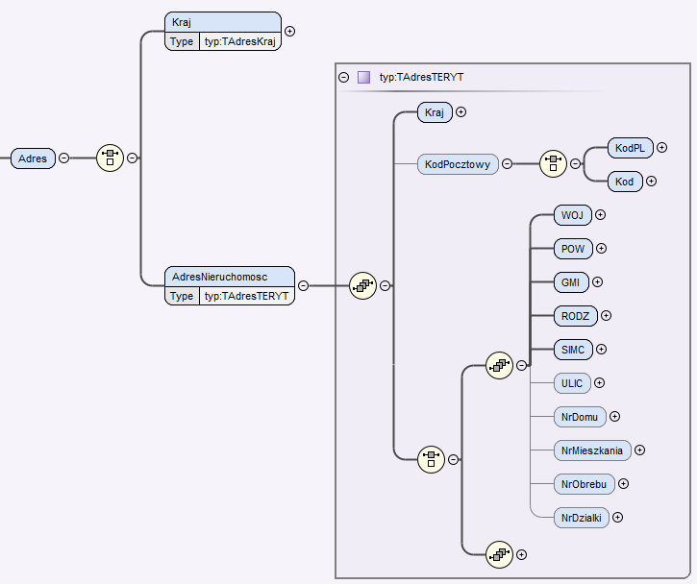
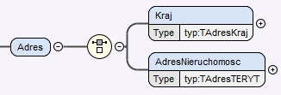
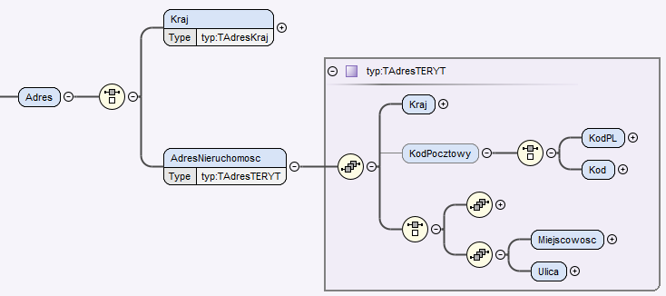

Szczegółowe informacje o zależnościach między polami

L.P. | zależność |  | pola biorące udział | opis
INF.1 | Określanie typu strony transakcji dla podmiotu |  | 9.7.1 | Dla każdego przedmiotu transakcji wymagane jest wskazanie powiązanych z nim podmiotów, z uwzględnieniem jaką są stroną w transakcji (pole 9.7). Stronę transakcji dla podmiotu określa się na podstawie charakteru podmiotu (pole 9.7.1), który jest wartością słownikową. Posiada ona atrybut o nazwie "dodatkowe", definiujący typ strony transakcji - może przyjmować wartości: "Z" jako zbywca, "N" jako nabywca oraz "I" jako inna strona (trzecia strona).
INF.2 | Suma udziałów poszczególnych podmiotów w ramach tej samej strony transakcji - nabywców lub zbywców - musi dawać 1 |  | 9.7.1, 9.7.2, 9.7.3 | Podmiot transakcji posiada informację o udziale w przedmiocie, podawaną jako ułamek zwykły (dwa pola: licznik 9.7.2 oraz mianownik 9.7.3). Suma udziałów (ułamków) podmiotów będących tą samą stroną transakcji (na podstawie pola 9.7.1) - nabywców oraz zbywców - musi wynosić 1. Dla każdego przedmiotu transakcji ta suma sprawdzana jest osobno. Dla podmiotów transakcji określonych jako trzecia (inna) strona suma udziałów nie jest sprawdzana.
INF.3 | Suma wartości przedmiotów transakcji musi dać kwotę transakcji |  | 4.3, 9.3 | Dla każdego przedmiotu transakcji należy podać jego wartość zbywaną (pole 9.3). Suma wszystkich wartości zbywanych od wszystkich przedmiotów transakcji musi równać się kwocie transakcji (pole 4.3), z dokładnością do drugiego miejsca po przecinku, zaokrąglając do góry.
INF.4 | Przedmioty w akcie poświadczenia dziedziczenia oraz w europejskim poświadczeniu spadkowym nie mają wartości nominalnej |  | 4.3, 4.4, 4.5, 9.1, 9.2, 9.3, 9.4 | Dla dokumentów typu: akt poświadczenia dziedcziczenia (pole 4.5 ma wartość '17') oraz europejskie poświadczenie spadkowe (pole 4.5 ma wartość '27'), kwota transakcji (pole 4.3) przyjmuje wartość 0 oraz waluta transakcji (pole 4.4) przyjmuje wartość 'PLN'. Dodatkowo, każdy przedmiot w transakcji w polu wartość przedmiotu (informacja o części zbywanej, pole 9.3) również otrzymuje wartość 0. Pole dotyczące podatku VAT (9.4) przyjmuje wartość 'false', jako wskazanie że wartość przedmiotu nie uwzględnia podatku VAT. Zbywany udział przedmiotu dla tego przypadku wynosi 1/1, czyli pola 9.1 i 9.2 przyjmują wartość 1.
INF.5 | Określenie typu przedmiotu transakcji (typ, rodzaj, podrodzaj) |  | 9.5 | Podczas określania typu przedmiotu transakcji (pole 9.5) należy posłużyć się słownikiem typów przedmiotów. Jest to słownik hierarchiczny: typ -> rodzaj -> podrodzaj, a zależność pomiędzy elementami ustalana jest na podstawie wartości w atrybucie "rodzicId". Każdy z elementów ze słownika typów przedmiotów posiada atrybut o nazwie "typ", który przyjmuje wartości "R" lub "r". Wartość małe "r" oznacza, że ten element nie może zostać użyty i wymagane jest wybranie elementu potomnego. Tylko element z atrybutem typ = "R" może zostać przekazany jako typ przedmiotu transakcji.
INF.6 | Określenie czy przedmiot transakcji jest nieruchomością |  | 9.5 | Każdy przedmiot transakcji ma określony rodzaj (pole 9.5), który jest wartością słownikową. Może ona posaidać atrybut o nazwie "dodatkowe", który - jeśli istnieje, przyjmuje wartość "A". Wystąpienie wartości "A" oznacza, że przedmiot jest nieruchomością, a jego brak kwalifikuje przedmiot jako niebędący nieruchomością. Ponieważ słownik rodzajów przedmiotów jest hierarchiczny, liczy się wartość będąca najniżej w hierarchii ("ostatni liść").
INF.7 | Sposób podania adresu przedmiotu zależy od jego rodzaju i kraju |  | 9.5, 9.9, 9.11, 9.12, 9.13, 9.14, 9.15, 9.16, 9.17, 9.18, 9.19, 9.20, 9.21, 9.22, 9.23, 9.24, 9.25 | Dla przedmiotów transakcji istnieje rozróżnienie w sposobie rejestracji adresu, w zależności od rodzaju przedmiotu oraz kraju. Przedmioty określone jako nieruchomość (pole 9.5) wymagają podania pełnego adresu. W przypadku adresów z terytorium Polski (pole 9.11 ma wartość 'PL') konieczne jest wskazanie adresu zgodnego ze słownikiem TERYT (województwo 9.14, powiat 9.15, gmina/część 9.16, rodzaj gminy/części 9.17, miejscowość/miejsce 9.18, ulica 9.19) wraz z kodem pocztowym (9.24) oraz numer domu (9.20) i opcjonalnie numer mieszkania (9.21) lub numer obrębu (9.22) wraz z numerem działki (9.23). Dla nieruchomości z krajów innych niż Polska (pole 9.11 ma wartość inną niż 'PL'), konieczne jest podanie kodu pocztowego (pole 9.25), miejscowości (pole 9.12) oraz ulicy wraz z numerami lub same numery budynku (pole 9.13). Przedmioty niebędące nieruchomością wymagają podania jedynie kraju (pole 9.9).
INF.8 | Dla ulicy w polskim adresie, która nie ma określonej nazwy, należy podać kod '00000' |  | 9.5, 9.11, 9.19 | Jeśli w przedmiocie będącym nieruchomością (pole 9.5) na terytorium Polski (pole 9.11 ma wartość 'PL') podczas uzupełniania adresu zgodnie ze słownikiem TERYT, okaże się że ulica istnieje, ale jej nazwa jest nieokreślona (pole 9.19), należy podać wartość '00000'.

